2. Màn hình
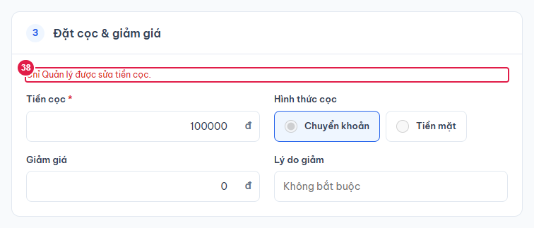
Ảnh 1. Tạo đơn theo giờ, khách tự check-in
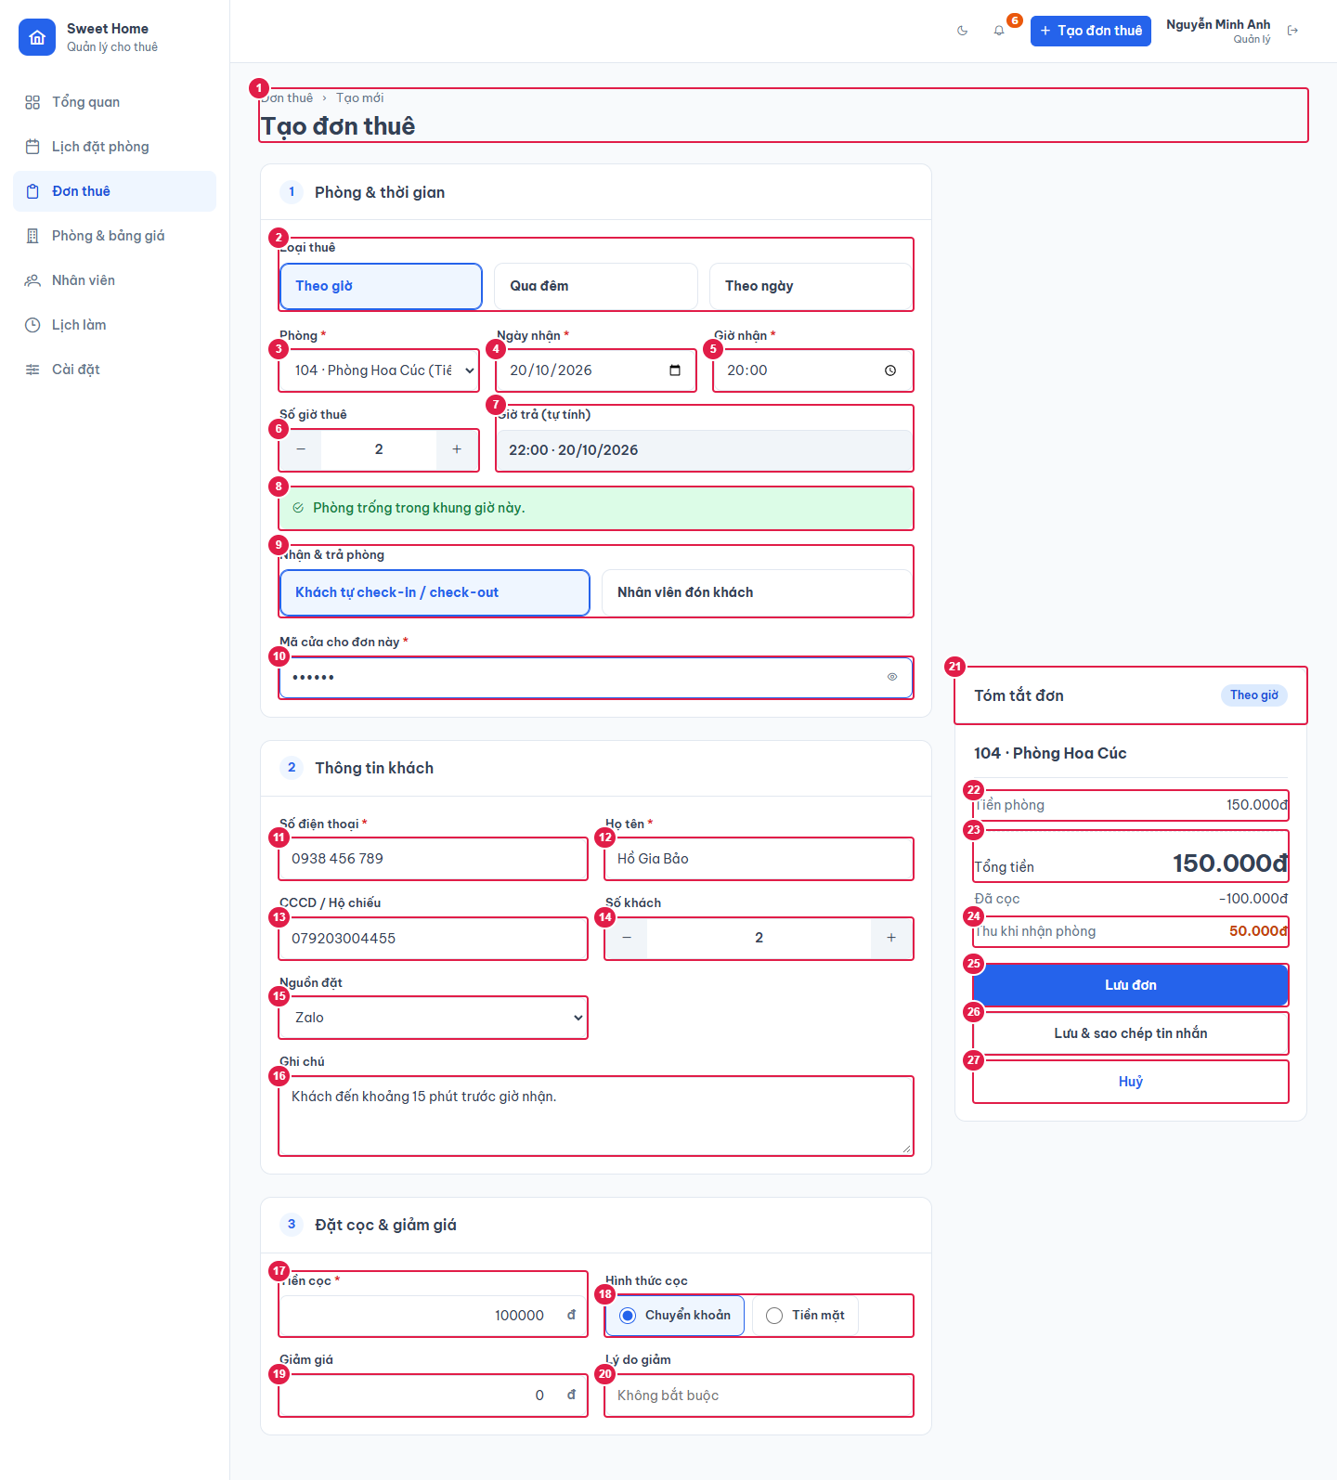

Ảnh 2. Trùng lịch với đơn khác
Phòng đã có đơn trong khung giờ: báo lỗi đỏ, khoá nút lưu.
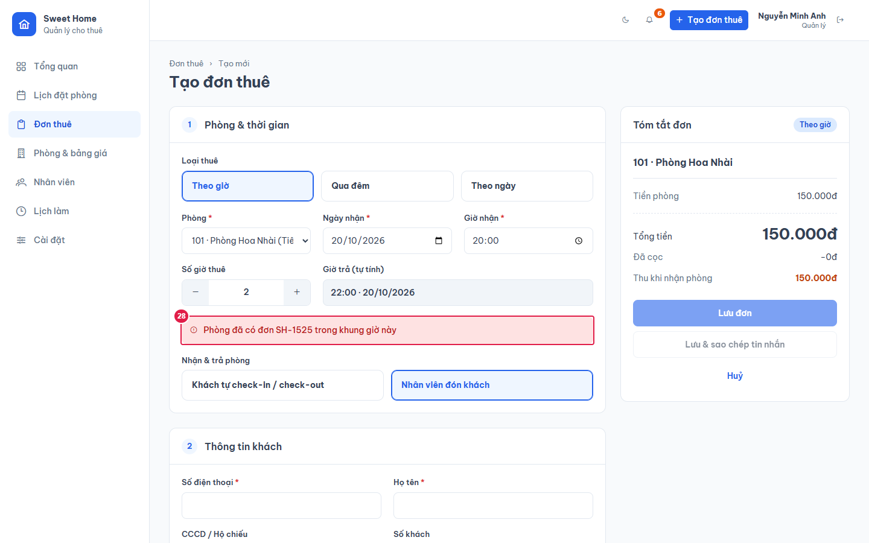

Ảnh 3. Phòng còn khách quá giờ chưa trả
Phòng 102 có đơn Quá giờ: giờ hẹn trả đã qua nhưng phòng vẫn bận tới bây giờ + 1 tiếng.


Ảnh 4. Thuê theo ngày, vượt số khách tối đa
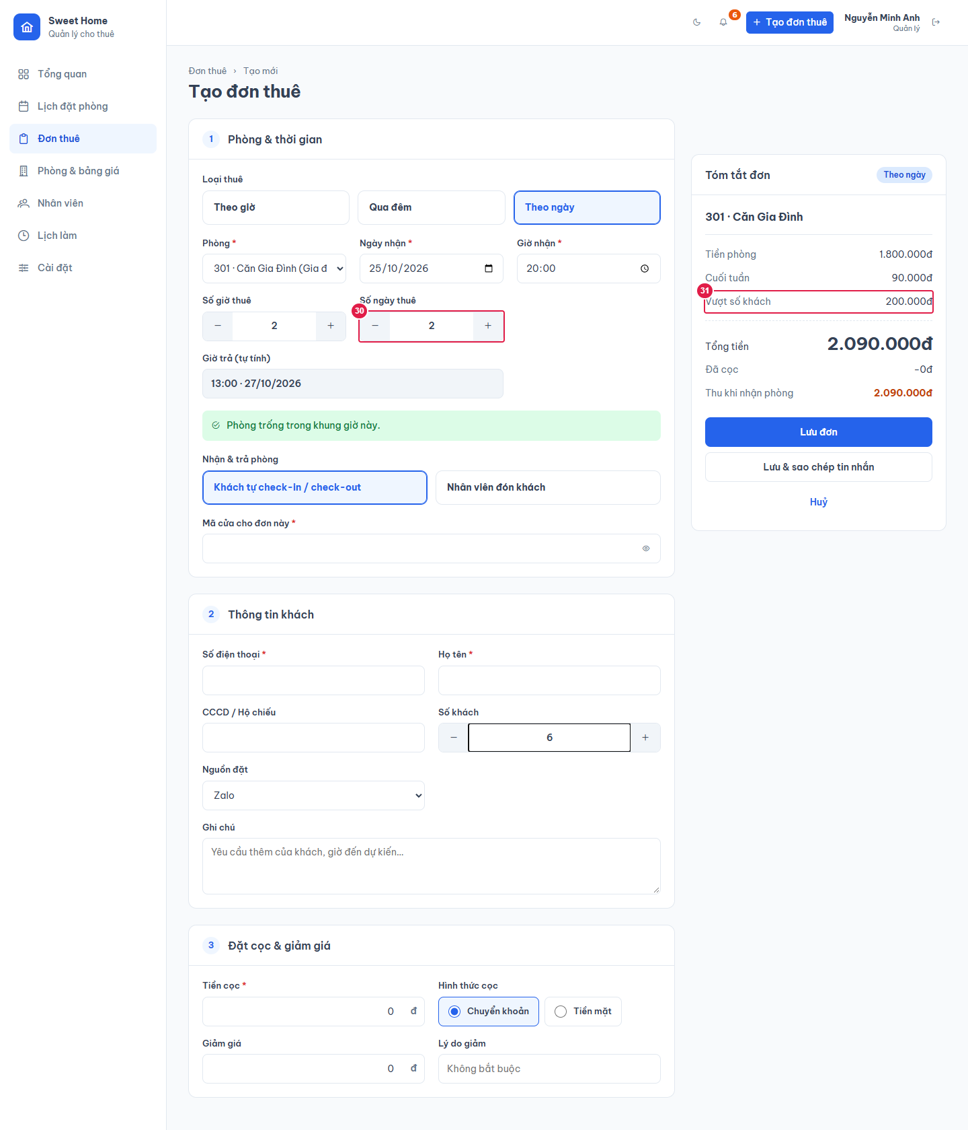

Ảnh 5. Lưu đơn khách tự check-in khi chưa nhập mã cửa
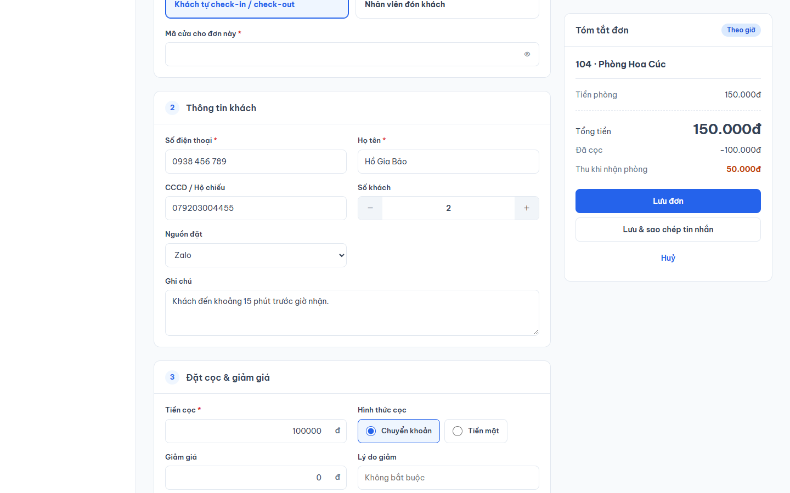

Ảnh 6. Lưu đơn khi chưa nhập họ tên, số điện thoại
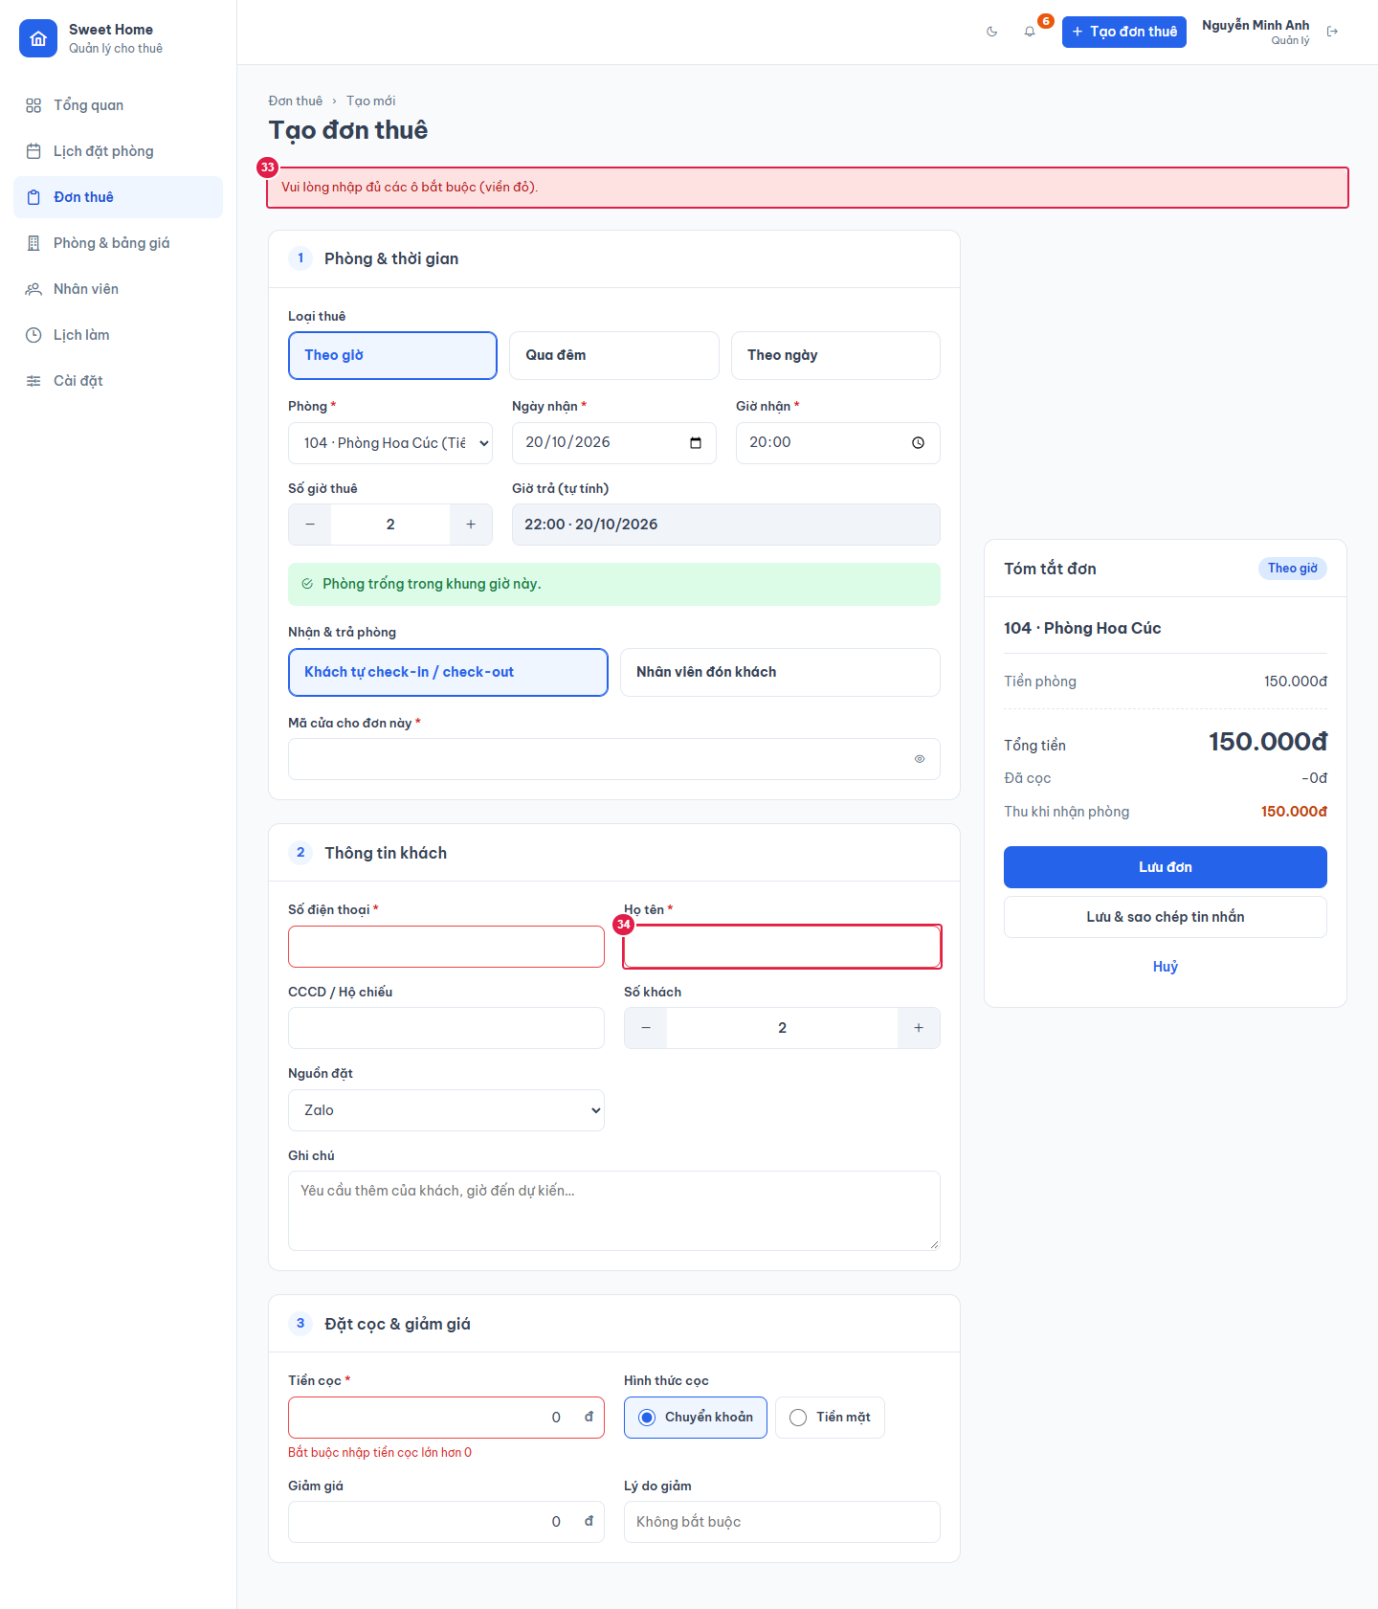

Ảnh 7. Sửa đơn (Quản lý)
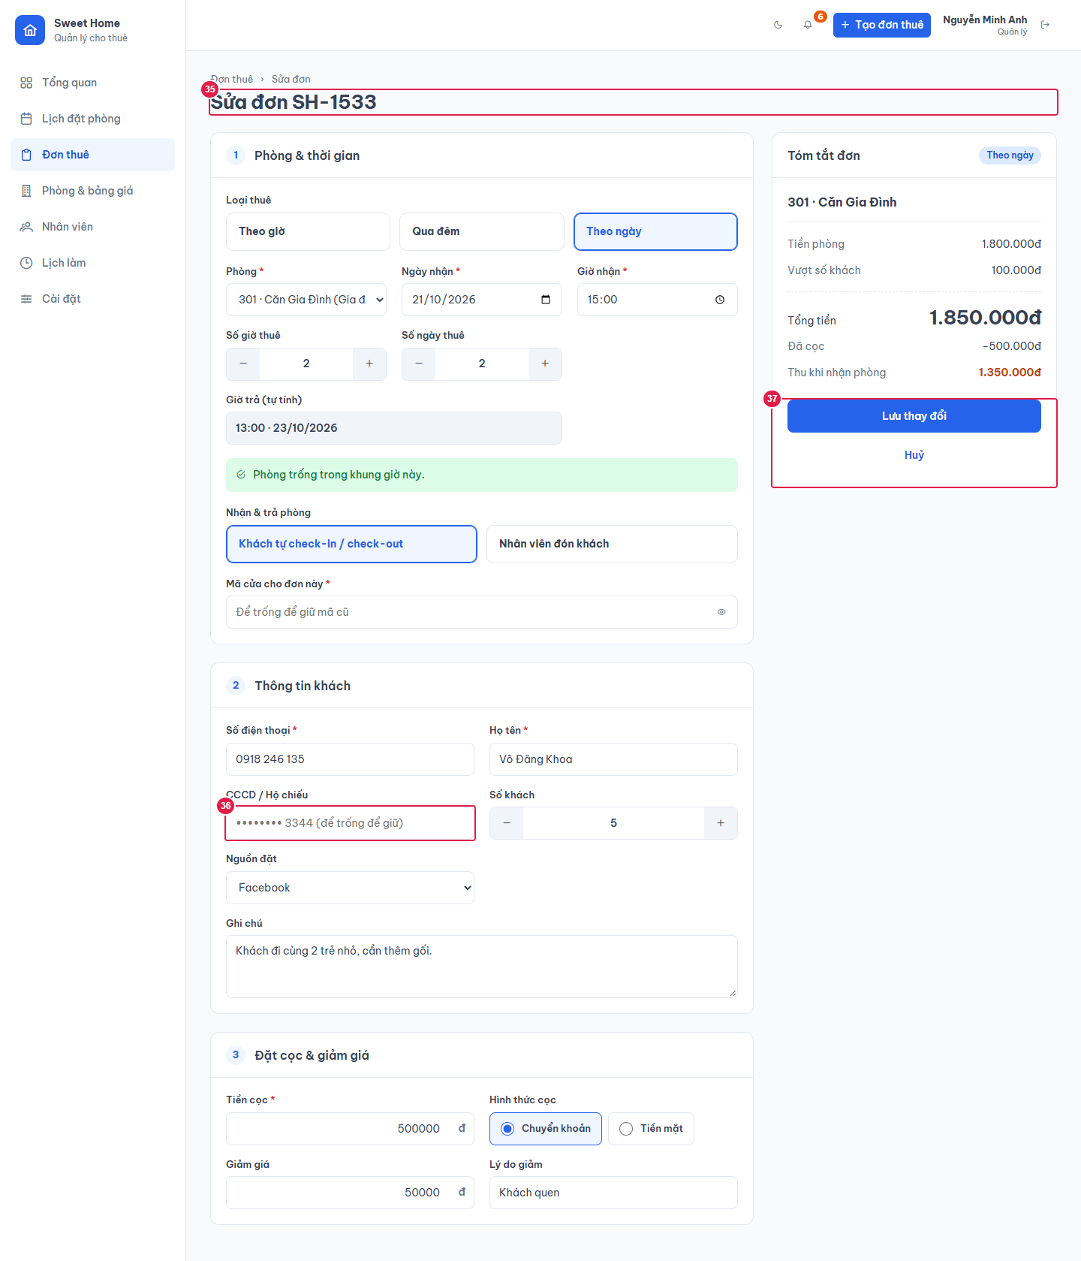

Ảnh 8. Sửa đơn (Nhân viên): không sửa được tiền cọc

